Estadísticas
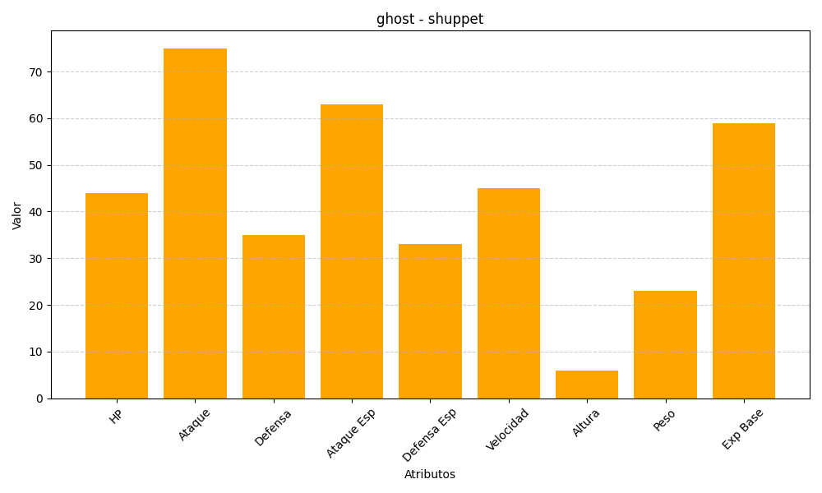
ID | Nombre | Tipo | HP | Ataque | Defensa | Ataque Especial | Defensa Especial | Velocidad | Altura | Peso | Experiencia Base
353 | shuppet | ghost | 44 | 75 | 35 | 63 | 33 | 45 | 6 | 23 | 59

